Sheet1
Defect ID | Title | Steps | Exepect Result | Actual Result | Đề xuất | Image | Priority | Serveriry | Date | Owner | TC'ID | Model | Version
1 | Lỗi Form đăng nhập | s1.Mở trang Plt Admin s2.Quan sát Form đăng nhập | s2.Form đăng nhập hiển thị yêu cầu nhập Email và Mật khẩu | s2.Form chỉ hiển thị mật khẩu | Sửa lại Form cho đúng |  | NORMAL | COSMETIC | 21/10/2024 | Diễm
2 | Lỗi Form đăng nhập không hiển thị biểu tượng con mắt để xem lại mật khẩu | s1.Mở trang Plt Admin s2.Nhập Email s3.Nhập mật khẩu | s3.Hiển thị biểu tượng con mắt để xem lại mật khẩu | s3.Không hiển thị biểu tượng con mắt để xem lại mật khẩu | Cập nhật lại cho đúng |  | NORMAL | COSMETIC | 21/10/2024 | Diễm
3 | Lỗi khi nhập dữ liệu số điện thoại cho khách hàng | s1.Đăng nhập Plt Admin s2.Nhấn chọn trang khách hàng s3.Nhấn thêm mới s4.Nhập tên và sđt khách hàng chỉ nhập chữ | s4.Điều kiện số điện thoại chỉ được nhập 10 số | s4.Cập nhật thành công | Thêm điều kiện sđt chỉ được nhập 10 số và không chứa chữ hay các kí tự khác |  | NORMAL | COSMETIC | 21/10/2024 | Diễm
4 | Lỗi giao diện trang chủ | s1.Đăng nhập Plt Admin s2.Vào trang chủ s3.Quan sát | s3.Hiển thị "Hello, Admin" và bảng thống kê | s4.Không hiển thị màn hình trang chủ chỉ hiển thị dòng "View Home" | Có thể hiển thị thêm bảng thống kê của các sản phẩm |  | NORMAL | COSMETIC | 21/10/2024 | Diễm
5 | Lỗi cột ID | s1.Đăng nhập Plt Admin s2.Nhấn chọn loại sản phẩm s3.Quan sát cột ID | s3.Cột ID sắp xếp theo đúng thứ tự | s3.Cột ID nhảy số thứ tự linh tinh không đúng theo thứ tự | Cập nhật lại cột ID theo đúng thứ tự |  | NORMAL | COSMETIC | 21/10/2024 | Diễm
6 | Lỗi khi 50 người đăng nhập vào cùng 1 lúc | s1.50 người cùng đăng nhập vào trang chủ s2.Nhấn chọn sản phẩm s3.Quan sát | s3.Trang web vẫn hoạt động ổn định, không bị lag và không mất dữ liệu | s3.Mất hết tất cả dữ liệu của các sản phẩm chỉ còn màn hình trắng | Sửa lỗi lại |  | NORMAL | COSMETIC | 21/10/2024 | Diễm
7 | Lỗi khi chọn sản phẩm nhưng không hiển thị | s1.Đăng nhập Plt Admin s2.Nhấn chọn hóa đơn s3.Nhập thông tin s4.Thêm sản phẩm | s4.Gợi í sản phẩm khi nhập từ khóa liên quan | s4.Không hiển thị sản phẩm khi nhập từ khóa | Cập nhật lại hiển thị sản phẩm khi nhập từ khóa liên quan |  | NORMAL | COSMETIC | 21/10/2024 | Diễm
8 | Lỗi khi sửa lại sản phẩm có sẵn | s1.Đăng nhập Plt Admin s2.Nhấn chọn sản phẩm s3.Chọn 1 sản phẩm bất kì s4.Nhấn biểu tượng cây bút để sửa lại sản phẩm s5.Nhấn cập nhật | s5.Cập nhật thành công | s5.Cập nhật không thành công | Sửa lỗi lại |  | NORMAL | COSMETIC | 21/10/2024 | Diễm
9 | Lỗi thêm loại sản phẩm nhưng không hiển thị được bên danh sách loại sản phẩm | s1.Đăng nhập Plt Admin s2. Chọn thêm loại sản phẩm s3. Nhập tên là : "MACBOOK" | s3. Hiển thị thông báo "Tạo mới thành công" và hiển thị loại sản phẩm là "MACBOOK" bên danh sách loại sản phẩm | s3. Hiển thị thông báo "Tạo mới thành công" và nhưng không hiển thị loại sản phẩm là "MACBOOK" bên danh sách loại sản phẩm | Sửa lỗi lại |  | NORMAL | COSMETIC | 21/10/2024 | Diễm
10 | Lỗi không hiển thị danh sách sản phẩm | s1.Đăng nhập Plt Admin s2. Chọn thêm sản phẩm s3. Nhập đầy đủ s4. Nhấn "Thêm mới" | s3. Hiển thị thông báo"Thêm thành công" và hiển thị bên danh sách sản phẩm | s3. Hiển thị thông báo"Thêm thành công" nhưng không hiển thị bên danh sách sản phẩm | Sửa lỗi lại |  | NORMAL | COSMETIC | 21/10/2024 | Diễm
11 | Lỗi UI "tên khách hàng" | s1.Đăng nhập Plt Admin s2. Vào trang khách hàng s3. Quan sát | s3. Hiển thị "tên khách hàng" | s3. Hiển thị "tên loại" | Sửa lỗi UI |  | NORMAL | COSMETIC | 21/10/2024 | Diễm
12 | Lỗi không thêm được hóa đơn vì không thêm được sản phẩm | s1.Đăng nhập Plt Admin s2. Chọn thêm hóa đơn s3. Nhập đầy đủ s4. Nhấn "Thêm mới" | s4. Hiển thị "Cập nhật thành công" | s4. Không thêm được hóa đơn vì không thể thêm được sản phẩm | Sửa lỗi thêm sản phẩm |  | NORMAL | COSMETIC | 21/10/2024 | Diễm
13 | Lỗi định dạng thêm tên khách hàng: không chứa kí tự là kí tự đặc biệt | s1.Đăng nhập Plt Admin s2. Thêm khách hàng s3. Nhập tên khách "Diễm#@$123" | s3. Hiển thị thông báo "Thêm không thành công" | B3: Hiển thị thông báo "Thêm thành công" | Sửa định dạng |  | NORMAL | COSMETIC | 21/10/2024 | Diễm
14 | Lỗi màn hình hóa đơn | s1.Đăng nhập Plt Admin s2. Vào màn hình hóa đơn s3.Quan sát | s3.Hiển thị màn hình hóa đơn | s3.Không hiển thị màn hình hóa đơn | Khắc phục sửa lỗi màn hình hóa đơn |  | NORMAL | COSMETIC | 21/10/2024 | Diễm
15 | Lỗi khi sửa sản phẩm | s1. Đăng nhập Plt Admin s2. Nhấn inventory_2 s3. Nhấn vào Sửa s4. Sửa số lượng trong kho từ 20 số lượng tới 0 số lượng | s4.Hiển thị sản phẩm đó trong kho còn 0 | s4. Sản phẩm đó vẫn giữ nguyên là 20 dù đã cập nhật thành công | Cập nhật lại số trong kho còn |  | NORMAL | COSMETIC | 21/10/2024 | Diễm
16 | Lỗi khi đăng suất | s1. Đăng nhập Plt Admin s2.Nhấn vào đăng suất | s2. Hiển thị cửa sổ" Bạn có chắc muốn đăng xuất không " | s2. Không hiển thị cửa sổ | Tạo một cửa sổ cho người dùng vd " Bạn có chắc muốn đăng xuất không " , lỡ như người dùng nhấn nhầm là bị out ra |  | NORMAL | COSMETIC | 21/10/2024 | Diễm
17 | Lỗi định dạng khi xuất file hóa đơn | s1. Đăng nhập Plt Admin s2. Chọn trang hóa đơn s3. Lưu file execl hóa đơn | s3. Danh sách hóa đơn hiển thị rõ ràng trong file | s3. Dữ liệu danh sách hóa đơn không được định dạng khi xuất file | Sửa lại định dạng | 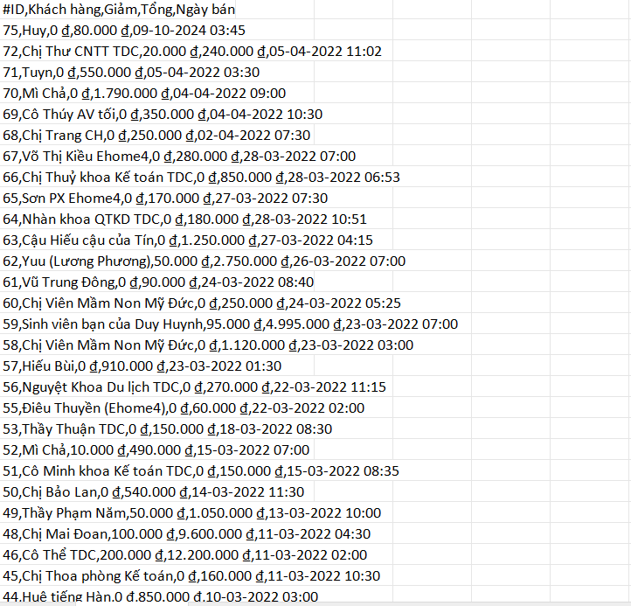 | NORMAL | COSMETIC | 21/10/2024 | Diễm
18 | Lỗi giá tiền và số lượng trong kho còn là số âm | s1. Đăng nhập Plt Admin s2. Chọn trang sản phẩm s3. Thêm sản phẩm s4. Nhập dữ liệu giá tiền và số lượng còn là số âm | s4. Thêm không thành công | s4. Hiển thị thông báo "Thêm thành công" | Sửa lại |  | NORMAL | COSMETIC | 21/10/2024 | Diễm
19 | Lỗi xuất file loại sản phẩm | s1. Đăng nhập Plt Admin s2. Chọn trang loại sản phẩm s3. Lưu file execl loại sản phẩm | s3. Danh sách loại sản phẩm hiển thị rõ ràng trong file | s3. Không hiển thị các loại sản phẩm trong file đã xuất | Sửa lại |  | NORMAL | COSMETIC | 21/10/2024 | Diễm
20 | Lỗi trùng tên loại sản phẩm | s1. Đăng nhập Plt Admin s2. Chọn trang loại sản phẩm s3. Thêm 3 loại sản phẩm tên giống nhau | s3. Hiển thị thông báo " loại sản phẩm đã tồn tại " | s3. 3 loại sản phẩm tên giống nhau đã được thêm vào | Sửa lại |  | NORMAL | COSMETIC | 21/10/2024 | Diễm
21 | Lỗi khi không có thanh tìm kiếm trong màn hình này | s1. Đăng nhập PLT Admin s2.Nhấn vào Category s3. Quan sát màn hình có thanh tìm kiếm không | s3. Màn hình có thanh tìm kiếm để dễ dang tìm kiếm sản phẩm | s4. Màn hình không có thanh tìm kiếm | Thêm một thanh tìm kiếm bên phải gần nút thêm mới để người dùng dễ dàng tìm kiếm loại sản phẩm. |  | NORMAL | COSMETIC | 21/10/2024 | Diễm

